Sheet1
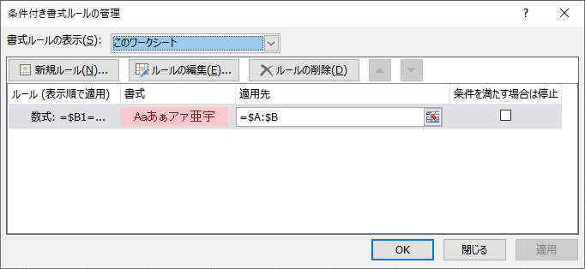
書式を適用したい範囲を指定。
基本データが書き込んであるとこ全ての列指定が基本。
1 | 完了
2 | 未処理
3 | 未処理
4 | 未処理
5 | 対応中
6 | 完了
7 | 未処理
8 | 完了

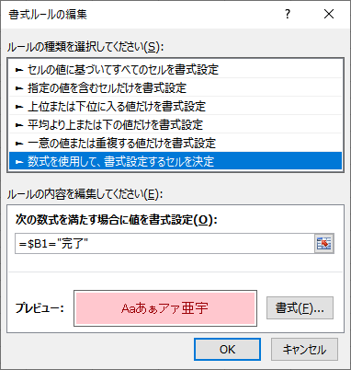
「どのセルがどんな値のとき」という条件で指定。
ヘッダーがあっても1行目を指定すること。
（※1行目じゃないと書式がずれるので注意）
行は絶対参照ではなく、相対参照とする（$をつけない）
※「指定の値を含むセルだけ・・・」にすると、
思うようにいかないので注意

